Início
Darshan Industries | FLUXO DE CAIXA EMPRESARIAL
CADASTROS
RELATÓRIOS
GRÁFICOS
Empresa

Plano de Contas de Entradas - Nível 1
pLANpL
Fluxo de Caixa e Resultado Mensal
fffff
Dashboard Financeiro - Posição Atual
Plano de Contas de Entradas - Nível 2
Detalhamento da Receita
Dashboard Financeiro - Posição Mensal
Responsável
Plano de Contas de Saídas - Nível 1
Plan
Detalhamento da Despesa
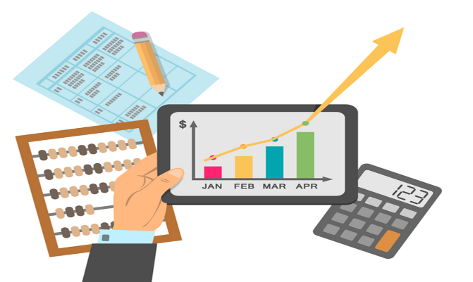
Plano de Contas de Saídas - Nível 2
Contas a Pagar

Registro das Entradas de Caixa
Contas a Receber
Registro das Saídas de Caixa
Contas a Receber Vencidas
ComCo

